概要図
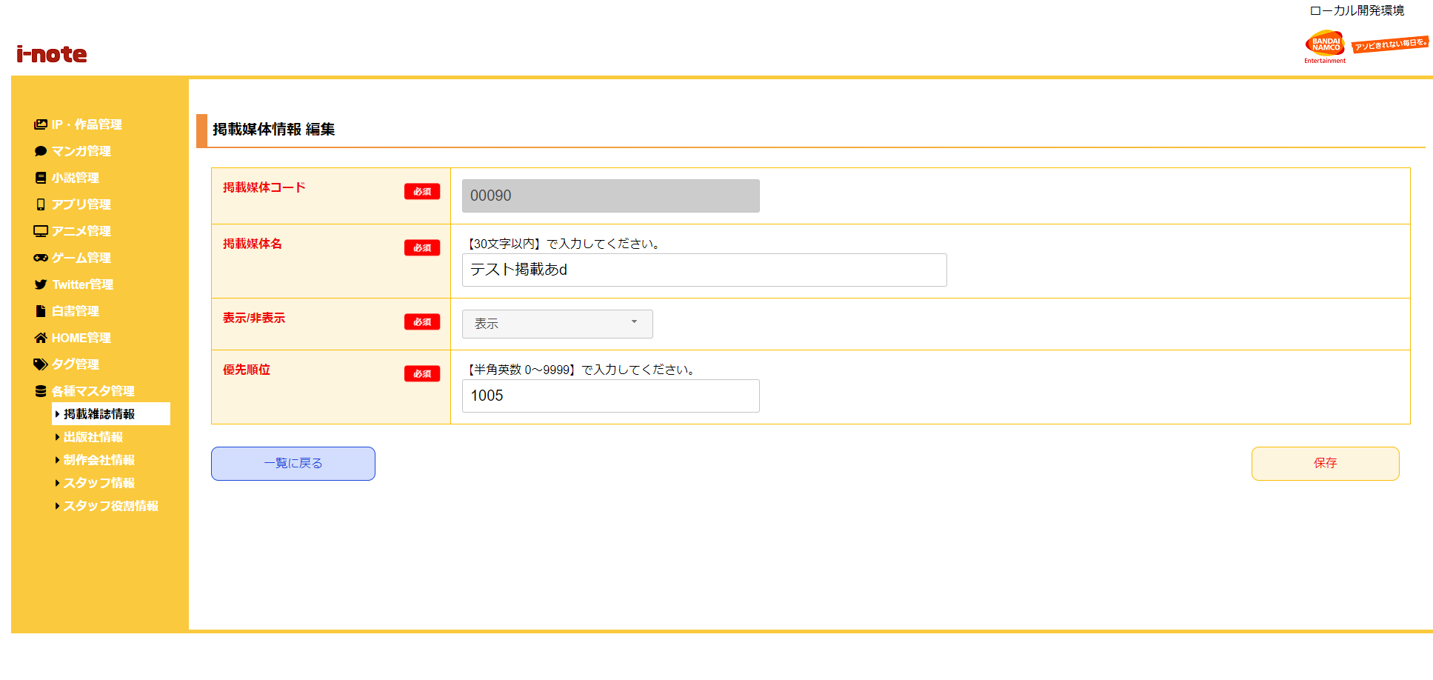
１．処理概要
 | [1] | 掲載媒体情報 編集情報入力領域
 |  | 領域説明： | 掲載媒体情報編集に必要な情報を入力する。
１
 |  | 要素名 |  | 説明
 |  | 掲載媒体コード |  | 「掲載媒体マスタ.掲載媒体コード」を表示する。
 |  | 掲載媒体名 |  | 「掲載媒体マスタ.掲載媒体名」の表示、入力を行う。
 |  |  |  | Ｄモーニング
 |  | 表示/非表示 |  | フロント画面で表示するフラグ。
 |  | 優先順位 |  | 優先順位を４桁以内（0～9999）数字で入力する。
 |  |  |  | 数字大きいほうがフロント画面で優先表示する。

2
 | [2] | ボタン表示領域
 |  | 領域説明： | 掲載媒体情報 一覧画面への戻り遷移、掲載媒体マスタの編集を行う。

 |  | 要素名 |  | 説明
 |  | 一覧に戻るボタン |  | 掲載媒体情報 一覧画面に遷移する。
 |  | 保存ボタン |  | 掲載媒体マスタを編集、掲載媒体情報 一覧画面に遷移する。

